Planilla de Cotizacion
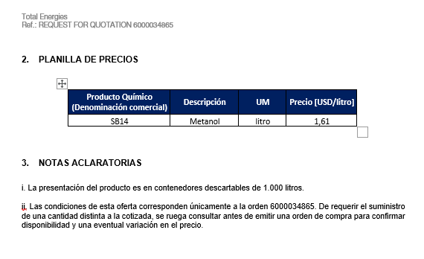
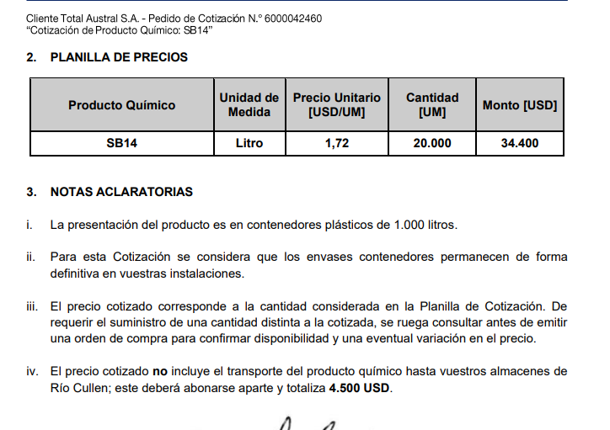
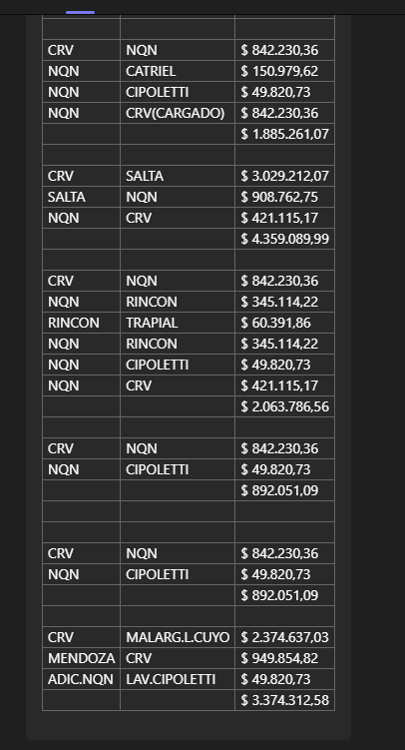
TC |  | 821.9 | 2023-08-04 | Ref: Cotización Divisas Venta |  |  |  |  |  |  |  |  | GE
 |  |  |  |  |  |  |  |  |  |  |  |  | 5.50%
Situación | Descripción | Denominación comercial | Costo Rep [USD/lt] dic-23 | Cantidad [Lts] | Imp Pais | Flete [USD/Bde] | CR con flete [USD/lt] | Precio unitario | Variación precio | K | Costo total USD] | Venta Total [USD] | CP | CP
Total-Ene-24 | MeOH | SB14 | 0.94 | 10,000 | 0.16 | 0.09 | 1.19 | 1.72 | 0.0% | 1.4412 | 11,935 | 17,200 | 4,319 | 25.1%
Total-Ene-24 | MeoH | SB14 | 0.94 | 10,000 | 0.16 | 0.09 | 1.19 | 1.75 | 1.7% | 1.4663 | 11,935 | 17,500 | 4,603 | 26.3%
Total-Ene-24 | MeoH | SB14 | 0.94 | 10,000 | 0.16 | 0.09 | 1.19 | 1.80 | 4.7% | 1.5082 | 11,935 | 18,000 | 5,075 | 28.2%
Total-Ene-24 | MeOH | SB14 | 0.94 | 10,000 | 0.16 | 0.09 | 1.19 | 1.85 | 7.6% | 1.5501 | 11,935 | 18,500 | 5,548 | 30.0%
Total-Ene-24 | MeOH | SB14 | 0.94 | 10,000 | 0.16 | 0.09 | 1.19 | 1.90 | 10.5% | 1.5920 | 11,935 | 19,000 | 6,020 | 31.7%
Total-Ene-25 | MeOH | SB15 | 0.94 | 10,001 | 0.16 | 0.09 | 1.19 | 2.02 | 17.4% | 1.6925 | 11,936 | 20,202 | 7,155 | 35.4%
Referencias
Total Sep-23 | MeOH | SB14 |  |  |  |  |  | 1.72

Sep-23

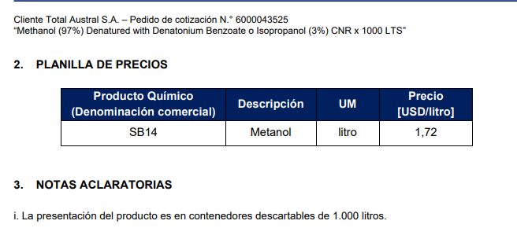

Oferta Mar-23 |  |  |  |  |  |  | Sep-23 SUR

